关系图
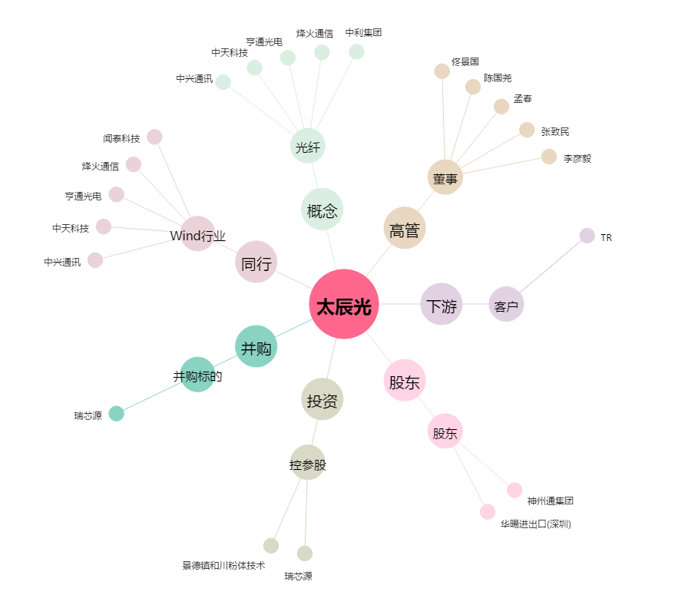
太辰光[300570.SZ] - 关系概览图

